信用交易
融资融券市场交易数据统计(2023-06-01)

标的证券 | 融资融券余额（亿元） | 融资余额（亿元） | 融券余额（亿元） | 融资买入额（亿元） | 融资融券规模变化（亿元） | 融资余额增幅(‰) | 融券余额增幅(%)
统计数据 | 16,140.38 | 15,194.23 | 944.07 | 728.03 | 6.22 | 0.48 | -0.11
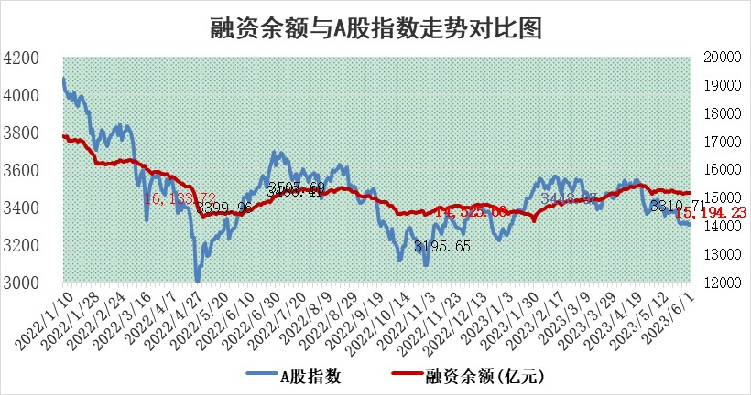

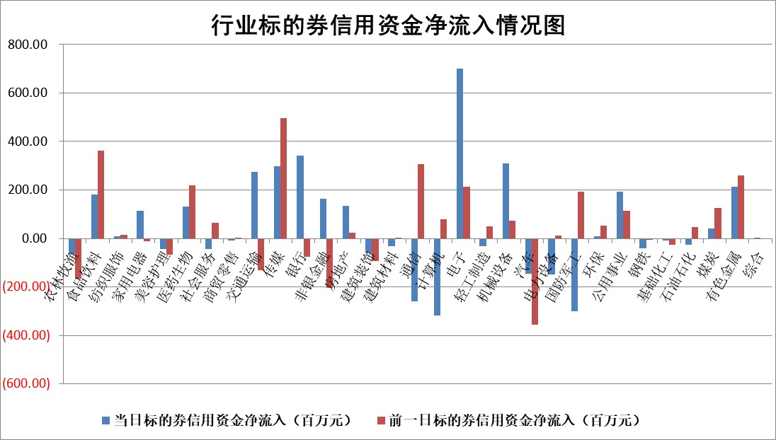

标的基金代码 | 标的基金简称 | 融资余额/市值(%) | 融资余额增幅(%) | 融资买入额/成交金额(%) | （融资余额净增额-融券余额净增额）/市值(‱) | 融券余额降幅(%) | ABS[（融资余额净增额-融券余额净增额）/市值净增额-1](%)
159902 | 华夏中小板ETF | 0.00 | 0.00 | 0.00 | 0.00 | 0.00 | 100.00
159915 | 易方达创业板ETF | 2.17 | -11.78 | 50234.73 | -29.48 | -4.56 | 137.25
159919 | 嘉实沪深300ETF | 4.77 | -0.31 | 1.24 | -1.83 | -8.44 | 108.87
159920 | 华夏恒生ETF | 67.96 | -0.04 | 14.23 | -2.51 | -0.76 | 103.30
159922 | 嘉实中证500ETF | 1.06 | 29.92 | 3174.14 | 23.60 | -0.15 | 63.09
159925 | 南方沪深300ETF | 0.03 | -7.53 | 0.00 | -0.25 | 0.00 | 102.39
159928 | 消费ETF | 0.97 | 2.28 | 1.93 | 1.18 | -10.15 | 97.84
159934 | 易方达黄金ETF | 376.64 | 0.05 | 147.13 | 18.73 | 0.00 | 169.49
159939 | 全指信息技术ETF | 0.59 | 0.21 | 70.11 | -0.09 | -0.90 | 100.09
159940 | 全指金融地产ETF | 0.14 | -0.09 | 0.00 | -0.01 | 0.00 | 99.97
159995 | 半导体芯片ETF | 2.17 | -1.36 | 214.54 | -2.48 | 1.67 | 72.75
159997 | 天弘中证电子ETF | 1.57 | 1.70 | 1.06 | 2.30 | -1.22 | 98.09
159998 | 天弘中证计算机主题ETF | 0.52 | 9.67 | 0.21 | 3.64 | -3.04 | 98.76
510050 | 华夏上证50ETF | 10.26 | -0.95 | 72.21 | -7.42 | 17.84 | 104.18
510180 | 华安上证180ETF | 0.53 | 0.78 | 1.52 | 0.40 | -0.72 | 98.37
510880 | 华泰柏瑞红利ETF | 0.32 | -0.48 | 0.67 | -0.21 | -1.63 | 100.61
510900 | 易方达恒生H股ETF | 102.52 | -0.17 | 4.06 | -17.38 | 0.00 | 121.75
511010 | 5年期国债ETF | 0.00 | 0.00 | 0.00 | 0.00 | 0.00 | 100.00
511380 | 可转债及可交换债券ETF | 7.43 | -1.19 | 3.72 | -8.95 | 0.00 | 123.47
512000 | 全指证券ETF | 6.87 | 0.48 | 19.31 | 5.38 | 5.61 | 94.31
512010 | 沪深300医药卫生ETF | 3.84 | -0.87 | 68.42 | -3.63 | -1.62 | 104.49
512070 | 沪深300非银ETF | 1.84 | -1.87 | 74.33 | -3.91 | -4.69 | 102.85
512400 | 南方中证申万有色金属ETF | 1.40 | -0.32 | 0.38 | 1.27 | 4.94 | 96.73
512580 | 广发中证环保产业ETF | 1.00 | 2.42 | 0.19 | 2.51 | 0.33 | 107.58
512660 | 国泰中证军工ETF | 2.51 | -2.91 | 12.15 | -11.68 | -9.29 | 117.09
512800 | 华宝中证银行ETF | 14.84 | 0.18 | 2.41 | 22.49 | 51.06 | 82.86
512980 | 广发中证传媒ETF | 0.87 | 11.04 | 518.14 | 11.52 | 13.40 | 91.31
515030 | 华夏中证新能源汽车ETF | 2.17 | 0.55 | 15.18 | 1.07 | -0.26 | 98.04
515050 | 华夏中证5G通信主题ETF | 1.01 | -0.88 | 4.26 | -2.60 | -12.72 | 102.51
515070 | 华夏中证人工智能ETF | 2.01 | 3.66 | 18.87 | 6.22 | -4.11 | 97.81
标的股票比较指标 |  | 融资余额/流通A股市值(%) | 融资余额增幅(%) | 融资买入额/成交金额(%) | （融资余额净增额-融券余额净增额）/流通A股市值(‱) | 融券余额降幅(%) | ABS[（融资余额净增额-融券余额净增额）/流通A股市值净增额-1](%)
前十名标的个股 |  | 仁东控股 | 一博科技 | 中国天楹 | 一博科技 | 长高电新 | 富士莱
 |  | 永信至诚 | 乐鑫科技 | 包钢股份 | 东田微 | 福昕软件 | 美农生物
 |  | 全柴动力 | 东田微 | 中国能建 | 江波龙 | 宝莫股份 | 鸿富瀚
 |  | 莱茵生物 | 欢乐家 | 三元生物 | 欢乐家 | 仕净科技 | 泛亚微透
 |  | 大立科技 | 杰普特 | 嘉化能源 | 杰普特 | 华神科技 | 华星创业
 |  | 万得凯 | 中瓷电子 | 山东钢铁 | 恒信东方 | 海达股份 | 瑞晟智能
 |  | 晨鸣纸业 | 翰博高新 | 闰土股份 | 华海清科 | 隆华新材 | 远信工业
 |  | 亚通股份 | 九号公司 | 大名城 | 奥雅股份 | 博硕科技 | 三友联众
 |  | 司尔特 | 恒信东方 | 有研粉材 | 曼卡龙 | 新日恒力 | 瑞松科技
 |  | 海兰信 | 德新交运 | 丰林集团 | 安达智能 | 惠云钛业 | 硕贝德
后十名标的个股 |  | 哈工智能 | 继峰股份 | 荣盛发展 | 正强股份 | 南天信息 | 东田微
 |  | 正邦科技 | 铭普光磁 | 天沃科技 | 富信科技 | 思创医惠 | 万马股份
 |  | 美好置业 | 富信科技 | 思瑞浦 | 铭普光磁 | 智立方 | 森鹰窗业
 |  | 宋都股份 | 奥普特 | 哈工智能 | 数码视讯 | 芯碁微装 | 云南铜业
 |  | 中天金融 | 正强股份 | 正邦科技 | 步科股份 | 中通客车 | 优宁维
 |  | 华铁股份 | 松原股份 | 美好置业 | 奥比中光 | 亚泰集团 | 哈铁科技
 |  | 阳光城 | 精研科技 | 宋都股份 | 博汇科技 | 上海物贸 | 新巨丰 | ;
 |  | 紫鑫药业 | 上海环境 | 中天金融 | 本川智能 | 光庭信息 | 金城医药
 |  | 中国中期 | 毕得医药 | 华铁股份 | 南天信息 | 英力股份 | 广联航空
 |  | 庞大集团 | 英杰电气 | 阳光城 | 精研科技 | 百诚医药 | 科士达
说明：1.以上普通交易数据和信用交易数据皆以交易日收盘后数据为基准；2.上述标的证券总数据只计算标的证券市场总数据，不包括从标的证券中调出去标的证券数据，所以与交易所公布的总值略有不同； 3.上述行业采用申万一级行业分类；4.以上标的基金和标的个股中比较的6个指标值中：前5个（从左至右）为正向指标，值越大排名越靠前；第6个为逆向指标，值越小，排名越靠前；5.第6个指标中ABS[]表示求绝对值，其主要用于考量信用资金相对净流入对股价相对净变化的贡献程度；6.数据来源：wind，交易所。

 | 证券代码 | 新增融资余额 | 融资买入额 | 融资买入增幅前10
远大智能 | 002689 | 28175353 | 42268582 | 199%
亚太股份 | 002284 | 21555247 | 34242865 | 82%
赛诺医疗 | 688108 | 72122899 | 101076547 | 78%
湖南发展 | 000722 | 66023557 | 137112987 | 75%
柘中股份 | 002346 | 14584119 | 36845980 | 58%
国城矿业 | 000688 | 24683149 | 48240585 | 54%
兆新股份 | 002256 | 1985058 | 4066269 | 52%
凯美特气 | 002549 | 33806472 | 61340055 | 52%
华昌达 | 300278 | 13474542 | 19303225 | 48%
新华联 | 000620 | 27311937 | 39201759 | 43%

 | 证券代码 | 新增融资余额 | 融资买入额 | 融资买入增幅前10
兔宝宝 | 002043 | 73310337 | 89923983 | 334%
捷昌驱动 | 603583 | 26026415 | 31686727 | 262%
湘财股份 | 600095 | 94196837 | 132280449 | 252%
中谷物流 | 603565 | 49103883 | 60098371 | 234%
中青宝 | 300052 | 24215352 | 31377809 | 98%
顾家家居 | 603816 | 138518545 | 188424210 | 78%
喜临门 | 603008 | 31503289 | 48351944 | 77%
财信发展 | 000838 | 10831830 | 17666790 | 74%
苏州银行 | 002966 | 10578096 | 19143736 | 72%
金诚信 | 603979 | 23858538 | 36098133 | 60%

